請求書記載要領
記載例
 |  |  |  |  | 2023-10-25
請 求 書

 |  |  |  | 登録番号 | T123456789
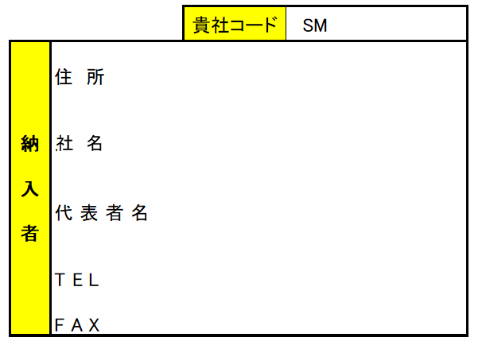
111111

大阪府大阪市○○○ 123-4

○○
○○○
○○商事株式会社

当座
1111222
○○ 太郎

ﾏﾙﾏﾙｼｮｳｼﾞ ｶﾌﾞｼｷｶｲｼｬ
072-677-○○○○
○○商事 株式会社
072-677-○○○○

 | 概 要 |  | 金 額
 | 当月計上金額 |  | 0
 | 消費税 |  | 0
 | 当月御請求額 |  | 0
 | 消費税 内 訳 | 8％対象 金額 | 0
 |  | 消費税（8％） | 0
 |  | 10％対象 金額 | 0
 |  | 消費税（10％） | 0

 | ※以下Ｔ＆Ｍ使用欄により記載不要

